Arkusz1
Wykonawca wypełnia pola zielone |  |  |  |  |  |  |  |  | załącznik nr 2

KOSZTORYS- – zakup mebli szkolnych do pracowni
L.P. | Wykaz produktów | opis | zdjęcie poglądowe | Jednostka miary | Ilość | Cena jednostkowa netto | Wartość netto | VAT (%) | wartość VAT | wartość brutto
1 | stół szkolny | Stół szkolny 3osobowy Konstrukcja stołu: Rura okrągła: Ø 32 mm w kolorze czarnym (RAL9005) Wymiary blatu: 3 os.: 1800 x 500 mm w kolorze buk Wymiary H: 760 mm Przykładowy model: stół szkolny KUBUŚ nr kat. 63A | 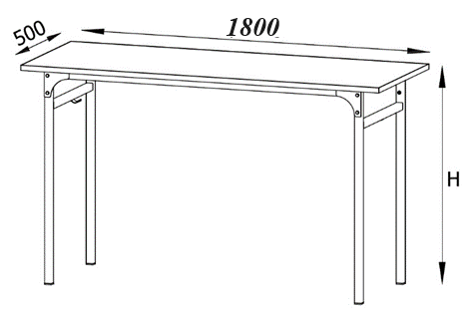 | sztuka | 12 |  | 0.00 zł |  | 0.00 zł | 0.00 zł
2 | krzesło szkolne | Konstrukcja krzesła: Rura okrągła Ø 25 mm w kolorze czarnym (RAL 9005) Wymiary H: 460, A: 380 i B: 420 mm Przykładowy model: krzesło szkolne LOLEK nr kat. 83 | 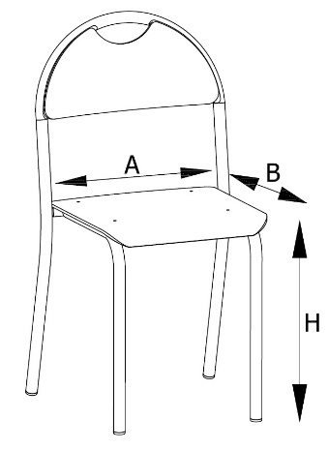 | sztuka | 36 |  | 0.00 zł |  | 0.00 zł | 0.00 zł
 |  |  |  |  |  | Razem | 0.00 zł |  | 0.00 zł | 0.00 zł

postępowanie nr 04/10/2023
 |  |  |  |  |  |  | ____________________________ (pieczątka i podpis upoważnionego przedstawiciela Wykonawcy)

 |  |  |  |  |  |  |  |  |  |  | …………………………

